Blad1
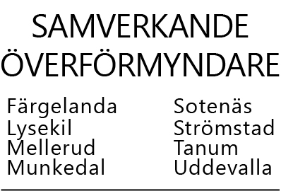

 |  |  |  |  | INKOMSTER UNDER PERIODEN År
 |  |  |  |  | Huvudmannens namn:

Bilaga | 1 | 2 | 3 | 4 | 5 | 6 | 7 | 8 | 9 | 10 | 11
Månad | Lön, brutto | Pension, brutto | Räntor, brutto | Kontant utd värde-papper | Bosttill, bostbidr | För fastigh, bosträtt | Förs värde-papper | Arv | Övriga skattefria ink | Gåva, utt fr spärrat kto | Övriga skatte-pliktiga ink
Januari
Februari
Mars
April
Maj
Juni
Juli
Augusti
September
Oktober
November
December
S:a | 0 | 0 | 0 | 0 | 0 | 0 | 0 | 0 | 0 | 0 | 0

